втора нормална форма
productID | product | Brand | ПРОМЕНИ ИМЕНАТА НА ПК
1 | Monitor | Apple | ОБЯСНИ КАКВО Е ФК
2 | Monitor | Samsung | ТИПОВЕ ВРЪЗКИ МЕ/ТАБЛИЦИТЕ
3 | Scanner | HP | ЗАЩО Е РЕЛАЦИОННА БАЗА ДАННИ?
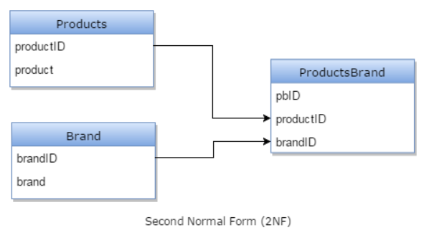
4 | Head phone | JBL

Product table following 2NF:
Products Category table:

productID | product
1 | Monitor
2 | Scanner
3 | Head phone

Brand table:

brandID | brand
1 | Apple
2 | Samsung
3 | HP
4 | JBL

Products Brand table:

pbID | productID | brandID
1 | 1 | 1
2 | 1 | 2
3 | 2 | 3
4
 | 3 | 4

